2023_10_data
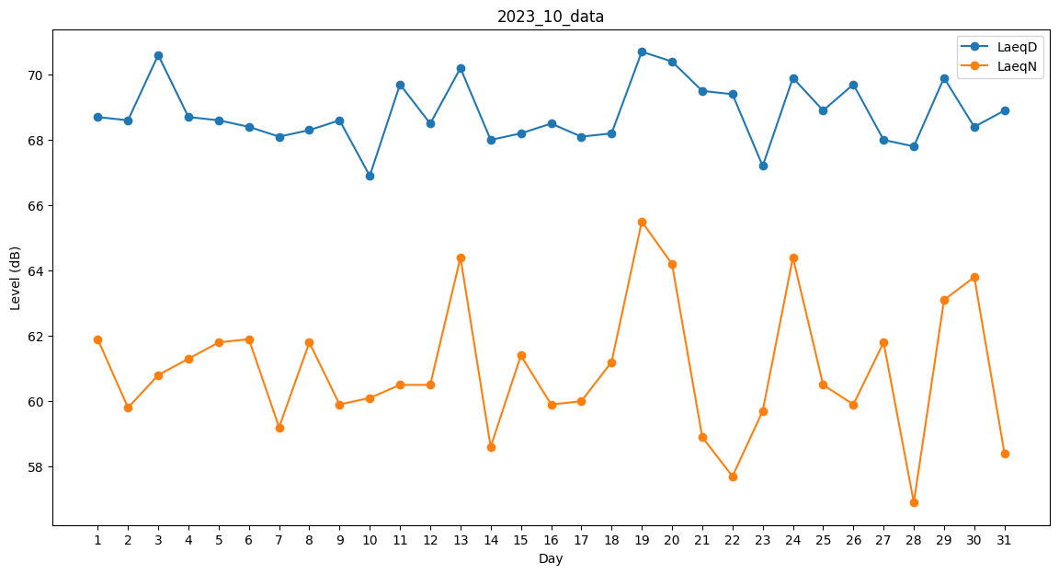
Day | LaeqD | LaeqN
1 | 68.7 | 61.9
2 | 68.6 | 59.8
3 | 70.6 | 60.8
4 | 68.7 | 61.3
5 | 68.6 | 61.8
6 | 68.4 | 61.9
7 | 68.1 | 59.2
8 | 68.3 | 61.8
9 | 68.6 | 59.9
10 | 66.9 | 60.1
11 | 69.7 | 60.5
12 | 68.5 | 60.5
13 | 70.2 | 64.4
14 | 68 | 58.6
15 | 68.2 | 61.4
16 | 68.5 | 59.9
17 | 68.1 | 60
18 | 68.2 | 61.2
19 | 70.7 | 65.5
20 | 70.4 | 64.2
21 | 69.5 | 58.9
22 | 69.4 | 57.7
23 | 67.2 | 59.7
24 | 69.9 | 64.4
25 | 68.9 | 60.5
26 | 69.7 | 59.9
27 | 68 | 61.8
28 | 67.8 | 56.9
29 | 69.9 | 63.1
30 | 68.4 | 63.8
31 | 68.9 | 58.4

